Login
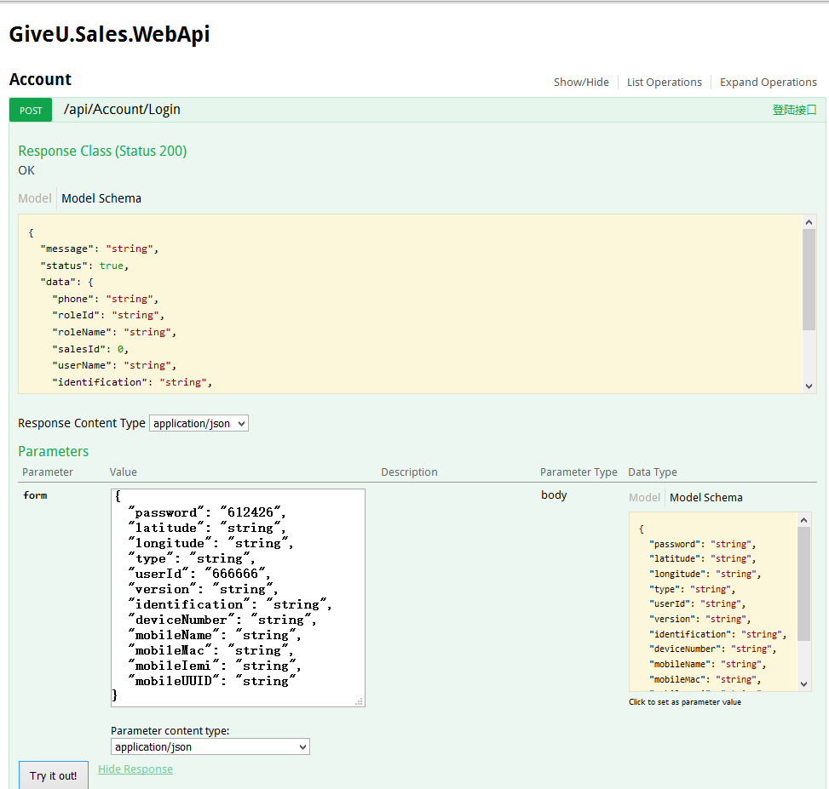
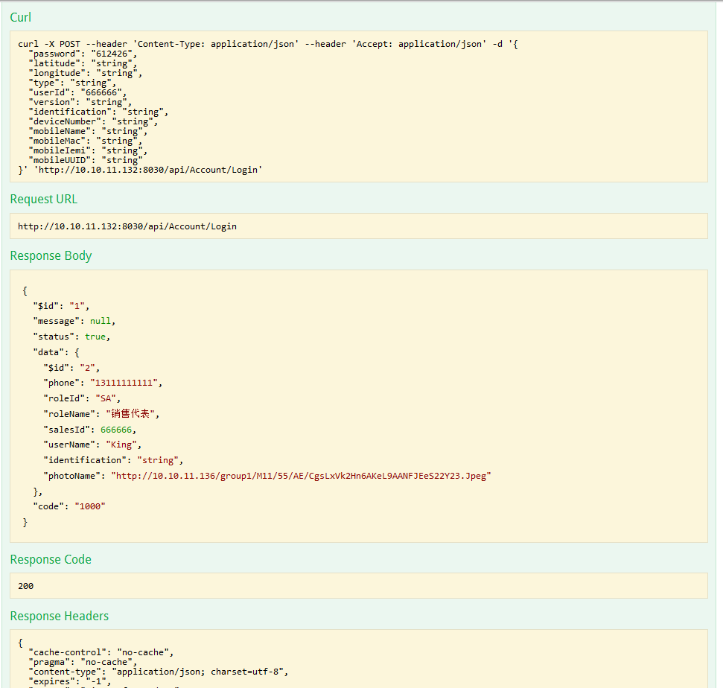
PremiseUrl: | http://10.10.11.132:8066/api/Test/Login
ApiUrl: | http://10.10.11.132:8066/api/Account/Login
Act: | Login
Method: | POST
ArgName: | userId|password|type|version|identification
CaseID | CaseName | Run | State | userId | password | type | version | identification | $id_Exp | $id_Act | phone_Exp | phone_Act | roleId_Exp | roleId_Act | roleName_Exp | roleName_Act | salesId_Exp | salesId_Act | userName_Exp | userName_Act | identification_Exp | identification_Act | photoName_Exp | photoName_Act | ResultCode | TestResult | RunningTime | Json | FailHint
0 | 使用正确的账号,密码,类型,版本,手机标识,可以正常登录Test/Login接口(前提条件) | Y | 0 | 666666 | 612426 | string | string | string |  |  |  |  |  |  |  |  |  |  |  |  |  |  |  |  | 1000 | OK
1 | 使用空值的账号,密码,类型,版本,手机标识,将无法登录，且可以正常返回提示信息 | Y | 0 |  |  |  |  |  |  |  |  |  |  |  |  |  |  |  |  |  |  |  |  |  | 1002 | NG | 2018-03-13 16:52:16 | {"$id":"1","message":"密码必须输入","status":false,"data":"","code":"1002"} | 【message】密码必须输入
2 | 使用空值的账号,正确的密码,类型,版本,手机标识,将登录失败，且可以正常返回提示信息 | Y | 0 |  | 612426 | string | string | string |  |  |  |  |  |  |  |  |  |  |  |  |  |  |  |  | 1002 | NG | 2018-03-09 17:33:07 | {"$id":"1","message":"销售Id必须输入","status":false,"data":"","code":"1002"} | 【message】销售Id必须输入
3 | 使用空值的密码,正确的账号,类型,版本,手机标识,将登录失败，且可以正常返回提示信息 | Y | 0 | 666666 |  | string | string | string |  |  |  |  |  |  |  |  |  |  |  |  |  |  |  |  | 1002 | NG | 2018-03-09 17:33:11 | {"$id":"1","message":"密码长度是6-18位的字符","status":false,"data":"","code":"1002"} | 【message】密码长度是6-18位的字符
4 | 使用空值的类型,正确的账号,密码,版本,手机标识,将登录失败，且可以正常返回提示信息 | Y | 0 | 666666 | 612426 |  | string | string |  |  |  |  |  |  |  |  |  |  |  |  |  |  |  |  | 1002 | NG | 2018-03-09 17:33:16 | {"$id":"1","message":"类型必须输入","status":false,"data":"","code":"1002"} | 【message】类型必须输入
5 | 使用空值的版本,正确的账号,密码,类型,手机标识,将登录失败，且可以正常返回提示信息 | Y | 0 | 666666 | 612426 | string |  | string |  |  |  |  |  |  |  |  |  |  |  |  |  |  |  |  | 1002 | NG | 2018-03-09 17:33:20 | {"$id":"1","message":"版本号必须输入","status":false,"data":"","code":"1002"} | 【message】版本号必须输入
6 | 使用空值的手机标识,正确的账号,密码,类型,版本,将登录失败，且可以正常返回提示信息 | Y | 0 | 666666 | 612426 | string | string |  |  |  |  |  |  |  |  |  |  |  |  |  |  |  |  |  | 1002 | NG | 2018-03-09 17:33:25 | {"$id":"1","message":"手机标识必须输入","status":false,"data":"","code":"1002"} | 【message】手机标识必须输入
7 | 使用错误的账号,正确的密码,类型,版本,手机标识,将登录失败，且可以正常返回提示信息 | Y | 0 | 666667 | 612426 | string | string | string |  |  |  |  |  |  |  |  |  |  |  |  |  |  |  |  | 1002 | NG | 2018-03-09 17:33:29 | {"$id":"1","message":"账号或密码不正确","status":false,"data":"","code":"1002"} | 【message】账号或密码不正确
8 | 使用错误的密码,正确的账号,类型,版本,手机标识,将登录失败，且可以正常返回提示信息 | Y | 0 | 666666 | 612427 | string | string | string |  |  |  |  |  |  |  |  |  |  |  |  |  |  |  |  | 1002 | NG | 2018-03-09 17:33:34 | {"$id":"1","message":"账号或密码不正确","status":false,"data":"","code":"1002"} | 【message】账号或密码不正确
9 | 使用错误的类型,正确的账号,密码,版本,手机标识,将登录失败，且可以正常返回提示信息 | Y | 0 | 666666 | 612426 | "string | string | string |  |  |  |  |  |  |  |  |  |  |  |  |  |  |  |  | 1002 | NG | 2018-03-09 17:33:38 | {"$id":"1","message":"","status":false,"data":"","code":"1002"} | 【message】
10 | 使用错误的版本,正确的账号,密码,类型,手机标识,将登录失败，且可以正常返回提示信息 | Y | 0 | 666666 | 612426 | string | "string | string |  |  |  |  |  |  |  |  |  |  |  |  |  |  |  |  | 1002 | NG | 2018-03-09 17:33:43 | {"$id":"1","message":"","status":false,"data":"","code":"1002"} | 【message】
11 | 使用错误的手机标识,正确的账号,密码,类型,版本,将登录失败，且可以正常返回提示信息 | Y | 0 | 666666 | 612426 | string | string | "string |  |  |  |  |  |  |  |  |  |  |  |  |  |  |  |  | 1002 | NG | 2018-03-09 17:33:47 | {"$id":"1","message":"","status":false,"data":"","code":"1002"} | 【message】
12 | 使用正确的账号,密码,类型,版本,手机标识,可以正常登录成功，且预期结果和Json结果信息都正确 | Y | 0 | 666666 | 612426 | string | string | string | 2 | 2 | 13111111111 | 13111111111 | SA | SA | 销售代表 | 销售代表 | 666666 | 666666 | King | King | string | string | http://10.10.11.136/group1/M11/55/AE/CgsLxVk2Hn6AKeL9AANFJEeS22Y23.Jpeg | http://10.10.11.136/group1/M11/55/AE/CgsLxVk2Hn6AKeL9AANFJEeS22Y23.Jpeg | 1000 | OK | 2018-03-09 17:33:54 | {"$id":"1","message":null,"status":true,"data":{"$id":"2","phone":"13111111111","roleId":"SA","roleName":"销售代表","salesId":666666,"userName":"King","identification":"string","photoName":"http://10.10.11.136/group1/M11/55/AE/CgsLxVk2Hn6AKeL9AANFJEeS22Y23.Jpeg"},"code":"1000"}
13 | 使用正确的账号,密码,类型,版本,手机标识,可以正常登录成功，预期结果$id值错误, 其它都正确 | Y | 0 | 666666 | 612426 | string | string | string | 21 | 2 | 13111111111 | 13111111111 | SA | SA | 销售代表 | 销售代表 | 666666 | 666666 | King | King | string | string | http://10.10.11.136/group1/M11/55/AE/CgsLxVk2Hn6AKeL9AANFJEeS22Y23.Jpeg | http://10.10.11.136/group1/M11/55/AE/CgsLxVk2Hn6AKeL9AANFJEeS22Y23.Jpeg | 1000 | NG | 2018-03-09 17:34:00 | {"$id":"1","message":null,"status":true,"data":{"$id":"2","phone":"13111111111","roleId":"SA","roleName":"销售代表","salesId":666666,"userName":"King","identification":"string","photoName":"http://10.10.11.136/group1/M11/55/AE/CgsLxVk2Hn6AKeL9AANFJEeS22Y23.Jpeg"},"code":"1000"} | 【$id】预期结果和实际结果不一致
14 | 使用正确的账号,密码,类型,版本,手机标识,可以正常登录成功，预期结果phone值错误, 其它都正确 | Y | 0 | 666666 | 612426 | string | string | string | 2 | 2 | 13111111112 | 13111111111 | SA | SA | 销售代表 | 销售代表 | 666666 | 666666 | King | King | string | string | http://10.10.11.136/group1/M11/55/AE/CgsLxVk2Hn6AKeL9AANFJEeS22Y23.Jpeg | http://10.10.11.136/group1/M11/55/AE/CgsLxVk2Hn6AKeL9AANFJEeS22Y23.Jpeg | 1000 | NG | 2018-03-09 17:34:06 | {"$id":"1","message":null,"status":true,"data":{"$id":"2","phone":"13111111111","roleId":"SA","roleName":"销售代表","salesId":666666,"userName":"King","identification":"string","photoName":"http://10.10.11.136/group1/M11/55/AE/CgsLxVk2Hn6AKeL9AANFJEeS22Y23.Jpeg"},"code":"1000"} | 【phone】预期结果和实际结果不一致
15 | 使用正确的账号,密码,类型,版本,手机标识,可以正常登录成功，预期结果roleId值错误, 其它都正确 | Y | 0 | 666666 | 612426 | string | string | string | 2 | 2 | 13111111111 | 13111111111 | SA1 | SA | 销售代表 | 销售代表 | 666666 | 666666 | King | King | string | string | http://10.10.11.136/group1/M11/55/AE/CgsLxVk2Hn6AKeL9AANFJEeS22Y23.Jpeg | http://10.10.11.136/group1/M11/55/AE/CgsLxVk2Hn6AKeL9AANFJEeS22Y23.Jpeg | 1000 | NG | 2018-03-09 17:34:12 | {"$id":"1","message":null,"status":true,"data":{"$id":"2","phone":"13111111111","roleId":"SA","roleName":"销售代表","salesId":666666,"userName":"King","identification":"string","photoName":"http://10.10.11.136/group1/M11/55/AE/CgsLxVk2Hn6AKeL9AANFJEeS22Y23.Jpeg"},"code":"1000"} | 【roleId】预期结果和实际结果不一致
16 | 使用正确的账号,密码,类型,版本,手机标识,可以正常登录成功，预期结果roleName值错误, 其它都正确 | Y | 0 | 666666 | 612426 | string | string | string | 2 | 2 | 13111111111 | 13111111111 | SA | SA | 销售代表1 | 销售代表 | 666666 | 666666 | King | King | string | string | http://10.10.11.136/group1/M11/55/AE/CgsLxVk2Hn6AKeL9AANFJEeS22Y23.Jpeg | http://10.10.11.136/group1/M11/55/AE/CgsLxVk2Hn6AKeL9AANFJEeS22Y23.Jpeg | 1000 | NG | 2018-03-09 17:34:19 | {"$id":"1","message":null,"status":true,"data":{"$id":"2","phone":"13111111111","roleId":"SA","roleName":"销售代表","salesId":666666,"userName":"King","identification":"string","photoName":"http://10.10.11.136/group1/M11/55/AE/CgsLxVk2Hn6AKeL9AANFJEeS22Y23.Jpeg"},"code":"1000"} | 【roleName】预期结果和实际结果不一致
17 | 使用正确的账号,密码,类型,版本,手机标识,可以正常登录成功，预期结果salesId值错误, 其它都正确 | Y | 0 | 666666 | 612426 | string | string | string | 2 | 2 | 13111111111 | 13111111111 | SA | SA | 销售代表 | 销售代表 | 666667 | 666666 | King | King | string | string | http://10.10.11.136/group1/M11/55/AE/CgsLxVk2Hn6AKeL9AANFJEeS22Y23.Jpeg | http://10.10.11.136/group1/M11/55/AE/CgsLxVk2Hn6AKeL9AANFJEeS22Y23.Jpeg | 1000 | NG | 2018-03-09 17:34:26 | {"$id":"1","message":null,"status":true,"data":{"$id":"2","phone":"13111111111","roleId":"SA","roleName":"销售代表","salesId":666666,"userName":"King","identification":"string","photoName":"http://10.10.11.136/group1/M11/55/AE/CgsLxVk2Hn6AKeL9AANFJEeS22Y23.Jpeg"},"code":"1000"} | 【salesId】预期结果和实际结果不一致
18 | 使用正确的账号,密码,类型,版本,手机标识,可以正常登录成功，预期结果userName值错误, 其它都正确 | Y | 0 | 666666 | 612426 | string | string | string | 2 | 2 | 13111111111 | 13111111111 | SA | SA | 销售代表 | 销售代表 | 666666 | 666666 | King1 | King | string | string | http://10.10.11.136/group1/M11/55/AE/CgsLxVk2Hn6AKeL9AANFJEeS22Y23.Jpeg | http://10.10.11.136/group1/M11/55/AE/CgsLxVk2Hn6AKeL9AANFJEeS22Y23.Jpeg | 1000 | NG | 2018-03-09 17:34:33 | {"$id":"1","message":null,"status":true,"data":{"$id":"2","phone":"13111111111","roleId":"SA","roleName":"销售代表","salesId":666666,"userName":"King","identification":"string","photoName":"http://10.10.11.136/group1/M11/55/AE/CgsLxVk2Hn6AKeL9AANFJEeS22Y23.Jpeg"},"code":"1000"} | 【userName】预期结果和实际结果不一致
19 | 使用正确的账号,密码,类型,版本,手机标识,可以正常登录成功，预期结果identification值错误, 其它都正确 | Y | 0 | 666666 | 612426 | string | string | string | 2 | 2 | 13111111111 | 13111111111 | SA | SA | 销售代表 | 销售代表 | 666666 | 666666 | King | King | string1 | string | http://10.10.11.136/group1/M11/55/AE/CgsLxVk2Hn6AKeL9AANFJEeS22Y23.Jpeg | http://10.10.11.136/group1/M11/55/AE/CgsLxVk2Hn6AKeL9AANFJEeS22Y23.Jpeg | 1000 | NG | 2018-03-09 17:34:39 | {"$id":"1","message":null,"status":true,"data":{"$id":"2","phone":"13111111111","roleId":"SA","roleName":"销售代表","salesId":666666,"userName":"King","identification":"string","photoName":"http://10.10.11.136/group1/M11/55/AE/CgsLxVk2Hn6AKeL9AANFJEeS22Y23.Jpeg"},"code":"1000"} | 【identification】预期结果和实际结果不一致
20 | 使用正确的账号,密码,类型,版本,手机标识,可以正常登录成功，预期结果photoName值错误, 其它都正确 | Y | 0 | 666666 | 612426 | string | string | string | 2 | 2 | 13111111111 | 13111111111 | SA | SA | 销售代表 | 销售代表 | 666666 | 666666 | King | King | string | string | http://10.10.11.136/group1/M11/55/AE/CgsLxVk2Hn6AKeL9AANFJEeS22Y23.Jpeg1 | http://10.10.11.136/group1/M11/55/AE/CgsLxVk2Hn6AKeL9AANFJEeS22Y23.Jpeg | 1000 | NG | 2018-03-09 17:34:46 | {"$id":"1","message":null,"status":true,"data":{"$id":"2","phone":"13111111111","roleId":"SA","roleName":"销售代表","salesId":666666,"userName":"King","identification":"string","photoName":"http://10.10.11.136/group1/M11/55/AE/CgsLxVk2Hn6AKeL9AANFJEeS22Y23.Jpeg"},"code":"1000"} | 【photoName】预期结果和实际结果不一致
21 | 使用正确的账号,密码,类型,版本,手机标识,可以正常登录成功，所有预期结果都错误 | Y | 0 | 666666 | 612426 | string | string | string | 21 | 2 | 13111111112 | 13111111111 | SA1 | SA | 销售代表1 | 销售代表 | 666667 | 666666 | King1 | King | string1 | string | http://10.10.11.136/group1/M11/55/AE/CgsLxVk2Hn6AKeL9AANFJEeS22Y23.Jpeg1 | http://10.10.11.136/group1/M11/55/AE/CgsLxVk2Hn6AKeL9AANFJEeS22Y23.Jpeg | 1000 | NG | 2018-03-09 17:34:54 | {"$id":"1","message":null,"status":true,"data":{"$id":"2","phone":"13111111111","roleId":"SA","roleName":"销售代表","salesId":666666,"userName":"King","identification":"string","photoName":"http://10.10.11.136/group1/M11/55/AE/CgsLxVk2Hn6AKeL9AANFJEeS22Y23.Jpeg"},"code":"1000"} | 【$id】预期结果和实际结果不一致

